상품제안서
25절 스프링 다이어리 2225 | 상품코드: S23500

 |  |  |  |  |  |  | 02-713-8555 | www.synergygift.co.kr
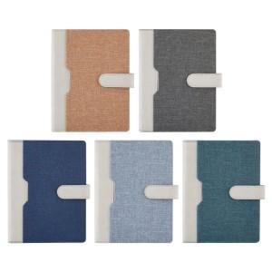 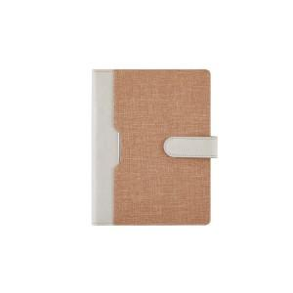 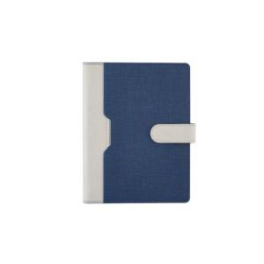

【상세/제작정보】 | <p><span style="font-size: 14pt;">※ 색상별 테두리 마감 형태 다를 수 있습니다.(기리매 or 미싱형)</span></p>

【인쇄/포장옵션】 | 불박, 금박, 은박 / OPP(비닐)

【공급단가】 | 수량 | 50~ | 100~ | 300~ | 1,000~ | 3,000~
*VAT별도 | 노트식 | 11,520원 | 10,000원 | 9,680원 | 9,200원 | 8,960원
 | 하루식 | 12,540원 | 11,000원 | 10,640원 | 10,120원 | 9,850원
 | 이틀식 | 11,520원 | 10,000원 | 9,680원 | 9,200원 | 8,960원

【상품 URL】 | https://www.synergygift.co.kr:443/src/goods_detail.php?gdno=23500

